Sheet1
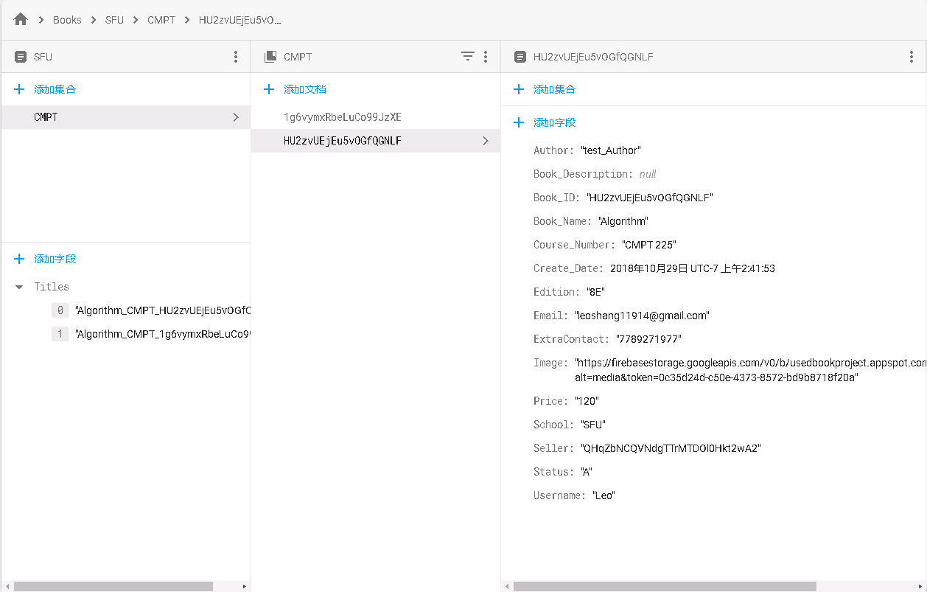
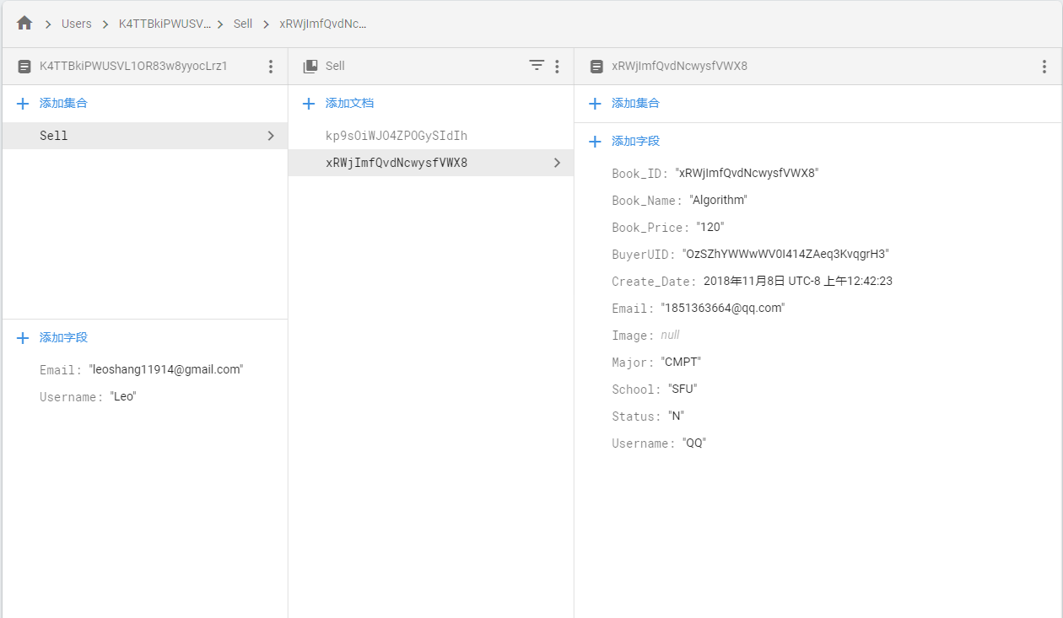
路径 | 字段格式 | 解释
/Books/SFU/ | Titles: [书名_学科_ID] | string array
/Books/SFU/CMPT/ID/ | Author | String, 书名
 | Book_Description | String, 可以null
 | Book_ID | String, book ID, 也是document ID
 | Book_Name | String 书名
 | Course_Number | String, 课号
 | Create_Date | Timestamp
 | Edition | String
 | Email | String
 | ExtraContact | String
 | Image | String, http链接，指向Firestore Storage相应这本书的图片的地址
 | Price | String, 不带任何符号标志（$, CAD等）
 | School | String
 | Seller | String, seller的uid
 | Status | String, "A"或者是"N", A代表用户可以搜到，N代表有用户定了这本书
 | Username | String, seller的Username
/RecentlyAdded/ID/ | 15项，同/Books/SFU/CMPT/ID | /RecentlyAdded只保留10本最近发布的书，用来用户登录的时候展示
/Users/UID/ | Email | String, 此用户的email
 | Username | String, 此用户的username
/Users/UID/Sell/ID/ | Book_ID | String, book ID, 也是document ID
 | Book_Name | String
 | Book_Price | String, 没有任何符号
 | Create_Date | Timestamp
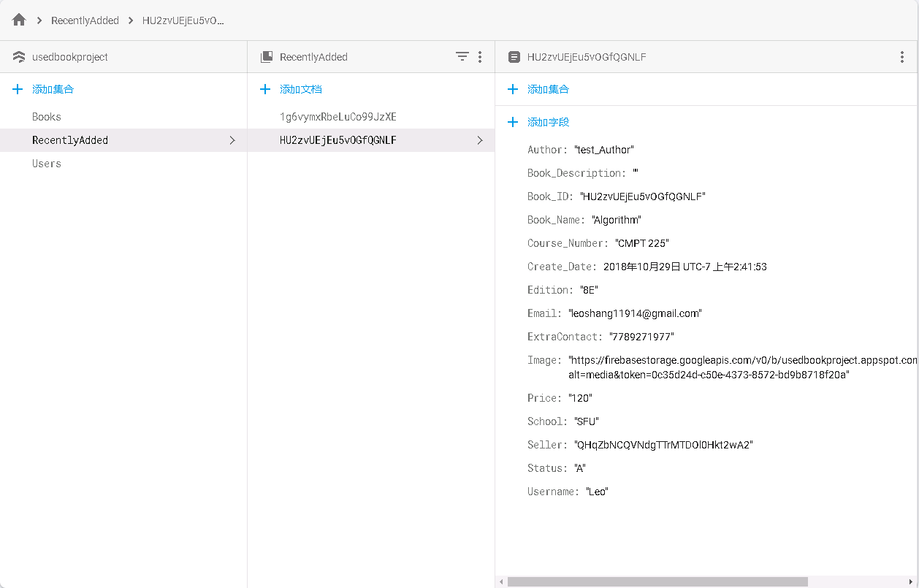
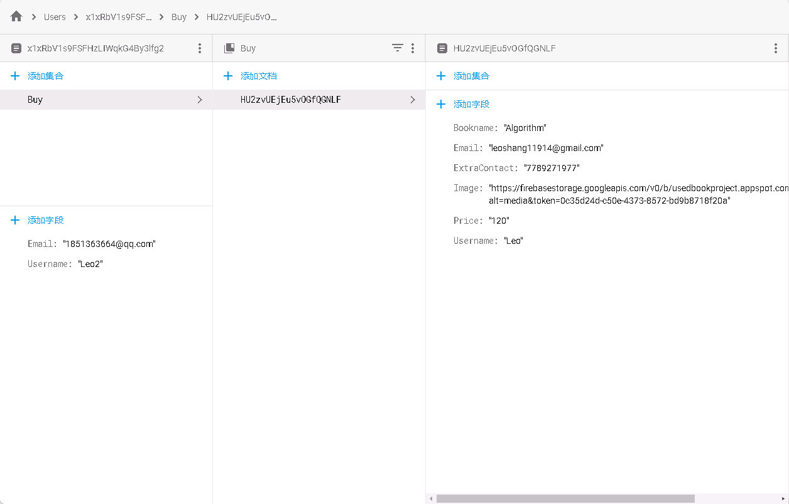
 | Email | String, 记录买家的email, 刚发布的时候是null, 有人定了之后改
 | Image | String, 可以是null
 | Major | String
 | School | String
 | Username | String, 刚发布的时候是null, 被定了之后改成买家Username
 | BuyerUID | String, 刚发布的时候是null, 被定了之后改成买家UID
 | Status | String, 刚发布的时候是A，其他用户定了之后改成N，取消预定的时候再改成A
/Users/UID/Buy/ID/ | Bookname | String
 | Email | String, 卖家的email
 | ExtraContact | String, 卖家的extracontact
 | Image | String, http链接
 | Price | String
 | Username | String, 卖家的username

